상품제안서
샤오미 볼펜 내츄럴 볼펜 젤잉크펜 | 상품코드: F32190

 |  |  |  |  |  |  | 02-412-0044 | www.easy1.co.kr
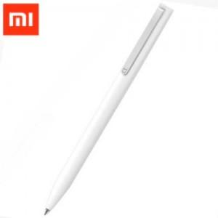

【상세/제작정보】 | <p><span style="font-size: 12pt;"><b>** 배송비- 한박스 500개 / 4000원별도&nbsp;</b></span></p><p><span style="font-size: 12pt;"><b>** 기본 벌크출고</b></span></p><p><span style="font-size: 12pt;"><b>&nbsp; &nbsp;opp포장 / 100원별도</b></span></p><p><span style="font-size: 12pt;"><b>&nbsp; &nbsp;지퍼백 / 150원별도</b></span></p><p><span style="font-size: 12pt;"><b>&nbsp; &nbsp;종이상자 / 150원별도</b></span></p><p><span style="font-size: 12pt;"><b>&nbsp; &nbsp;종이상자 + 선물포장 / 500원별도</b></span></p>

【인쇄/포장옵션】 | 실크, 레이저, 풀칼라 / 포장지포장

【공급단가】 | 수량 | 300~ | 500~ | 1,000~ | 3,000~ | 5,000~
*VAT별도 | 단가 | 750원 | 720원 | 700원 | 680원 | 660원

【상품 URL】 | https://dev.easy1.co.kr:443/src/goods_detail.php?gdno=32190

